Übung 1.6 - Diagrammelemente
Übung 1.6 - Selbst ausprobieren: Diagrammelemente

Unten siehst du eine Tabelle, die die Erwerbstätigenquote in Österreich nach Bundesland 2022 angibt.
Die Erwerbstätigenqote gibt an, wie viele Menschen im Erwerbsalter (15-64 Jahre) auch tatsächlich einer Arbeit nachgehen.
Bei einem Wert von 100 % würden alle Menschen arbeiten. In der Realität sind aber manche Menschen arbeitslos,
in Ausbildung, in Karenz, arbeitsunfähig oder möchten derzeit nicht arbeiten. Deshalb ist die Quote immer niedriger als 100 %.

1) Mache dich zunächst mit den Daten vertraut und analysiere die Kernaussage der Tabelle beziehungsweise des Balkendiagramms unten.
Schreibe die Kernaussage in ein bis zwei Sätzen nieder.

Bundesland | Erwerbstätigenquote
Tirol | 77.8%
Oberösterreich | 77.7%
Salzburg | 77.7%
Vorarlberg | 76.8%
Niederösterreich | 74.7%
Steiermark | 74.7%
Burgenland | 73.3%
Kärnten | 72.5%
Wien | 67.8%

Quelle: Statistik Austria

Um diese Daten besser verstehen zu können, wurden sie mit Hilfe eines Balkendiagramms visualisiert (siehe unten).
In der folgenden Übung lernst du die Diagrammelemente besser kennen.

2) Markiere das Diagramm, indem du einmal darauf klickst. Wenn es markiert ist, wird das durch einen Rahmen und Markierungspunkte
angezeigt. Daraufhin erscheint oben ein Menüband "Diagrammentwurf" (siehe Screenshot). Klicke auf "Diagrammentwurf".
Anschließend erscheint ganz links die Schaltfläche "Diagrammelement hinzufügen".

3) Füge nach Belieben Diagrammelemente hinzu. Welche sind sinnvoll, welche sind überflüssig? Du kannst auch Schnelllayouts ausprobieren.

4) Lösche Diagrammelemente wieder, indem du zunächst im Diagramm darauf klickst und sie so markierst. Danach kannst du sie über die
"Löschen"- oder "Entfernen"-Taste löschen.

Tirol hatte 2022 die höchste Erwerbstätigenquote

Übung 3.6 - Farben
Übung 3.6 - Selbst ausprobieren: Farben

Unten siehst du zwei Tabellen und zwei darauf basierenden Diagrammen: ein Balken- und ein Kreisdiagramm.

1) Mache dich mit den Tabellen und den Diagrammen vertraut. Analysiere jeweils die Kernaussage.
Schreibe die Kernaussage jeweils in ein bis zwei Sätzen nieder.

2) Die Diagramme sind derzeit in Grau gehalten und damit wenig ansprechend.
Probiere verschiedene Farben aus, um eine lebendigere Darstellung zu erreichen.
Klicke dazu auf die Balken beziehungsweise die Kreissegmente, um sie zu markieren.
Klickst du einmal darauf, sind alle Balken oder alle Kreissegmente markiert.
Klickst du ein zweites Mal auf ein bestimmtes Element, ist nur dieser Balken oder nur dieses Segement markiert.

3) Führe einen Rechtsklick auf die Balken beziehungsweise die Kreissegmente aus, die du einfärben möchtest.
Klicke auf "Datenpunkt formatieren…" (ein Element) oder "Datenreihe formatieren…" (mehrere Elemente) (siehe Screenshots).

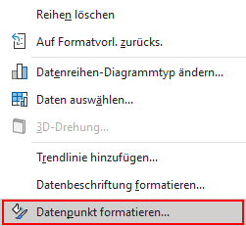
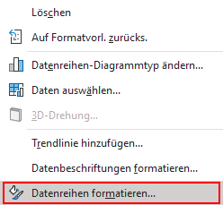

4) Auf der rechten Seite öffnet sich ein Aufgabenbereich. Klicke auf den Farbeimer und wähle "Einfarbige Füllung" (siehe Screenshot).
Klicke wiederum auf den Farbeimer im Menüpunkt "Farbe" und probiere verschiedene Farben aus (siehe Screenshot).
Du kannst die Standardfarben verwenden oder unter dem Menüpunkt "Weitere Farben…" jede beliebige auswählen.
Färbe sowohl das Balken- als auch das Kreisdiagramm so ein, dass es für dich ansprechend ist.

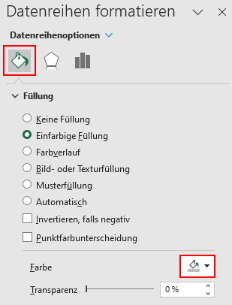

 | Durchschnittliche Alterspension 2021 (Brutto, 14 mal pro Jahr)
Frauen | 1,264 €
Männer | 2,164 €

Quelle: Statistik Austria

Die durchschnittliche Pension von Männern war 2021deutlich höher als die von Frauen

 | Bevölkerung nach Staatszugehörigkeit 2023
Österreich | 7,374,952
EU- und EFTA-Staaten | 888,745
Drittländer | 841,075

Quelle: Statistik Austria
Zu den EFTA-Staaten zählen Island, Liechtenstein, Norwegen und die Schweiz

Mehr als 1,7 Millionen Menschen in Österreich besitzen nicht die österreichische Staatsbürgerschaft

5) Für welche Farben hast du dich entschieden? Hast du dich inspierien lassen oder die Farben völlig selbstständig gewählt?
Hast du auch "Grau als wichtigste Farbe der Datenvisualisierung" verwendet, oder alle Elemente eingefärbt?
Begründe deine Entscheidungen in ganzen Sätzen.

Übung 4.5 - Hervorheben
Übung 4.5 - Selbst ausprobieren: Hervorheben

Unten siehst du eine Tabelle, die den Energieeinsatz in Österreichs Privathaushalten im Jahr 2022 angeben.

1) Mache dich mit der Tabelle vertraut und analysiere die Kernaussage.
Schreibe die Kernaussage in ein bis zwei Sätzen nieder.
Die Reihenfolge der Energieträger entspricht der Datenquelle und folgt keiner Systematik.

Energieträger | Gigajoule
Kohlen | 413,765
Holz | 78,902,306
Heizöl | 43,771,404
Flüssiggas | 1,244,789
Erdgas | 47,676,807
Fernwärme | 35,635,408
Strom | 77,960,241
Solarwärme | 4,841,268
Wärmepumpe | 12,161,028

Quelle: Statistik Austria

2) Um die Daten besser verstehen zu können, wirst du sie mittels Balkendiagramm visualisieren.
Du wirst dafür die Tabelle neu sortieren und eine farbige Hervorhebung nutzen, um die Verständlichkeit zu erhöhen.
Klicke dazu auf die Zelle, in der "Energieträger" steht und ziehe mit gedrückter Maustaste einen Rahmen um die Tabelle.
Sie erhält dadurch einen grünen Rahmen und ist damit markiert.

3) Um die Tabelle neu zu sortieren, wähle "Daten" im Menüband und anschließend die Schaltfläche "Sortieren" (siehe Screenshot).

4) Es öffnet sich ein Fenster. Achte darauf, dass rechts oben das Häckchen bei "Daten haben Überschriften" gesetzt ist.
Wähle die Spalte "Gigajoule", sortieren nach "Zellwerte" und bei Reihenfolge "Nach Größe (aufsteigend)" (siehe Screenshot).
Damit die Werte im Balkendiagramm absteigend sortiert sind, muss die Tabelle aufsteigend sortiert sein.

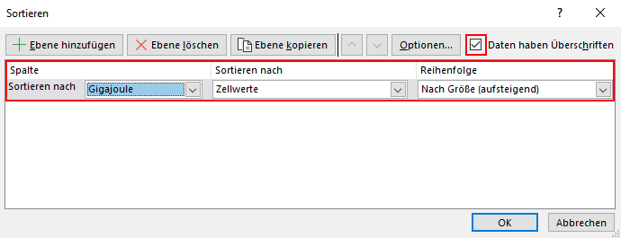

5) Erstelle auf Basis der sortierten Tabelle ein Balkendiagramm, so wie du es in Übung 2.6 gelernt hast.

6) Wähle einen Energieträger aus, den du hervorheben möchtest. Wähle für diesen eine Farbe zur Hervorhebung,
während du die anderen Energieträger grau einfärbst. Sieh dir dazu nochmals Übung 3.6 an.
Für welchen Energieträger hast du dich weshalb entschieden? Begründe deine Entscheidung kurz in ganzen Sätzen.

7) Wähle einen aussagekräftigen Titel, der deine Botschaft transportiert.

Übung 5.4 - Reduzieren
Übung 5.4 - Selbst ausprobieren: Reduzieren

Unten siehst du eine Tabelle, die die Entwicklung von ausgewählten Luftemissionen von 2008 bis 2021 in Österreich zeigt.
Um die Daten besser verstehen zu können, wurde die Entwicklung mittels" Punktdiagramm mit geraden Linien" visualisiert.
Es handelt sich also technisch um ein Punktdiagramm, optisch aber um ein Liniendiagramm.
Ein Punktdiagramm bietet bei der Formatierung einige Vorteile, deshalb wurde diese Option gewählt.

Der Ausstoß in Tonnen wurde in eine Index-Darstellung umgerechnet. Der Vorteil dabei ist, dass sich so die Entwicklung
unterschiedlich großer Werte besser vergleichen lässt. Bei Kohlendioxid bedeutet der Wert von 94,6 % für das Jahr 2021,
dass der Ausstoß im Vergleich zu 2008 nur um 5,4 % zurückgegangen ist. Bei Schwefeloxid ist der Ausstoß hingegen
um fast 50 % zurückgegangen.

1) Mache dich mit der Tabelle und dem Liniendiagramm vertraut und analysiere die Kernaussage.
Schreibe die Kernaussage in ein bis zwei Sätzen nieder.

 | 2008 | 2009 | 2010 | 2011 | 2012 | 2013 | 2014 | 2015 | 2016 | 2017 | 2018 | 2019 | 2020 | 2021
SO2 (Schwefeloxid) | 100.0 % | 73.4 % | 79.3 % | 75.3 % | 73.3 % | 70.7 % | 71.6 % | 69.6 % | 65.1 % | 63.7 % | 57.6 % | 58.2 % | 50.7 % | 53.9 %
NOx (Stickstoffoxid) | 100.0 % | 94.8 % | 94.4 % | 89.5 % | 84.8 % | 79.6 % | 76.6 % | 73.5 % | 69.5 % | 69.2 % | 65.2 % | 68.0 % | 55.5 % | 58.5 %
CH4 (Methan) | 100.0 % | 98.5 % | 97.0 % | 94.1 % | 92.4 % | 90.9 % | 89.0 % | 87.9 % | 86.9 % | 86.5 % | 83.6 % | 81.7 % | 80.5 % | 80.4 %
CO2 (Kohlendioxid) | 100.0 % | 94.4 % | 101.8 % | 98.8 % | 96.4 % | 94.6 % | 89.3 % | 91.6 % | 91.1 % | 94.8 % | 90.3 % | 94.0 % | 87.9 % | 94.6 %

Quelle: Statistik Austria

Der Kohlendioxid-Austoß geht in Österreich kaum zurückIndex: 2008 = 100 %

2) Das Diagramm besitzt einige Diagrammelemente, die nicht für das Verständnis notwendig, sondern sogar hinderlich
sind. Überlege zunächst, welche das sein könnten.

3) Markiere das Diagramm, indem du darauf klickst. Im Menüband erscheint der neue Reiter "Diagrammentwurf".
Klicke darauf und anschließend auf die Schaltfläche "Diagrammelement hinzufügen".
Schau dir die möglichen Diagrammelemente an und entferne die, die überflüssig sind durch nochmaliges Anklicken.

4) Welche Diagrammelemente hast du entfernt? Begründe deine Entscheidung in ganzen Sätzen.

Übung 6.7 - Formatieren
Übung 6.7 - Selbst ausprobieren: Korrekt formatieren

Unten siehst du das aus Übung 3.6 bekannte Balkendiagramm zur durchschnittlichen Pensionshöhe von Frauen und Männern.
Allerdings beginnen die Balken diesmal nicht bei 0 €, sondern erst bei 1.000 €.

1) Wie unterscheidet sich die Aussage im Vergleich zur Version aus Übung 3.6?
Wirkt der Unterschied zwischen den Pensionen kleiner oder größer?
Schreibe deine Antwort in ganzen Sätzen nieder.

 | Durchschnittliche Alterspension 2021 (Brutto, 14 mal pro Jahr)
Frauen | 1,264 €
Männer | 2,164 €

Quelle: Statistik Austria

Die durchschnittliche Pension von Männern war 2021deutlich höher als die von Frauen
 | Durchschnittliche Alterspension 2021 (Brutto, 14 mal pro Jahr)
Frauen | €1,264
Männer | €2,164

2) Probiere aus, wie sich ein unterschiedlicher Ursprung der Balken auf die Aussage auswirkt.
Klicke dafür zunächst auf die X-Achse mit den Euro-Beträgen, um sie zu markieren. Sie erhält daraufhin einen grauen Rahmen.
Führe einen Rechtsklick auf eine Zahl der x-Achse aus und wähle "Achse formatieren…" (siehe Screenshot).

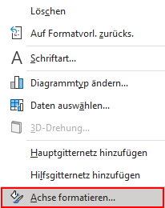

3) Auf der rechten Seite öffnet sich ein Aufgabenbereich. Klicke auf das Säulendiagramm (siehe Screenshot).
Unter Achsenoptionen ganz oben findest du den Minimal- und den Maximalwert der Achse (siehe Screenshot).
Probiere verschiedene Minimal- und Maximalwerte aus. Wie verändert sich die Aussage?
Setze zum Schluss den Minimalwert auf 0 € und den Maximalwert auf 2.400 €, um ein korrektes Diagramm zu erhalten.

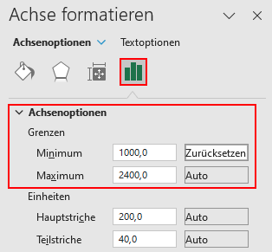

4) Unten siehst du eine Tabelle, die die Menschen mit österreichischer Staatsbürgerschaft und jene mit einer anderen
Staatsbürgerschaft in Österreich zeigt. Die Zeitreihe reicht dabei von der ersten Volkszählung 1951, in der erstmals
Daten zu dieser Frage erhoben wurden, bis zu den aktuellsten Daten von 2023. Von 1951 bis 2001 standen diese Daten
nur alle 10 Jahre zur Verfügung, weil sie nur in den Volkszählungen erhoben wurden. Seit 2002 gibt es ein
Bevölkerungsregister, durch das diese Daten jährlich verfügbar sind.

Um die Daten besser verstehen zu können, wurde ein als Liniendiagramm formatiertes Punktdiagramm eingefügt.
In diesem Fall ist das besonders wichtig, da so die unterschiedlich langen Abstände zwischen den Zeitpunkten korrekt proportional
abgebildet werden. Bei einem Liniendiagramm gibt es eine Verzerrung (siehe rechte Version) und der Zeitraum ab 2002 wirkt viel
länger. In einem Liniendiagramm ist der Abstand zwischen den dargestellten Elementen immer gleich groß.
Das ist ein Fehler, den man auch in Medien häufig beobachten kann.

5) Mache dich mit der Tabelle und dem linken Diagramm vertraut und analysiere die Kernaussage.
Schreibe die Kernaussage in ein bis zwei Sätzen nieder.

 | 1951 | 1961 | 1971 | 1981 | 1991 | 2001 | 2002 | 2003 | 2004 | 2005 | 2006 | 2007 | 2008 | 2009 | 2010 | 2011 | 2012 | 2013 | 2014 | 2015 | 2016 | 2017 | 2018 | 2019 | 2020 | 2021 | 2022 | 2023
Österreich | 6,611,307 | 6,971,648 | 7,279,630 | 7,263,890 | 7,278,096 | 7,322,000 | 7,333,379 | 7,353,520 | 7,388,357 | 7,426,958 | 7,457,632 | 7,478,205 | 7,478,310 | 7,474,999 | 7,468,064 | 7,461,961 | 7,456,692 | 7,447,592 | 7,441,672 | 7,438,848 | 7,432,797 | 7,430,935 | 7,426,387 | 7,419,852 | 7,414,841 | 7,401,592 | 7,392,220 | 7,374,952
Nicht-Österreich | 322,598 | 102,159 | 211,896 | 291,448 | 517,690 | 710,926 | 730,261 | 746,753 | 754,216 | 774,401 | 796,666 | 804,779 | 829,679 | 860,004 | 883,579 | 913,203 | 951,429 | 1,004,268 | 1,066,114 | 1,146,078 | 1,267,674 | 1,341,930 | 1,395,880 | 1,438,923 | 1,486,223 | 1,531,072 | 1,586,709 | 1,729,820

Die Anzahl der Menschen in Österreichohne österreichischer Staatsbürgerschaft steigt kontinuierlich an in Millionen
Die Anzahl der Menschen in Österreichohne österreichischer Staatsbürgerschaft steigt kontinuierlich an in Millionen

6) Wenn du das Diagramm markierst, indem du es anklickst, werden auch die Daten markiert, auf denen es basiert.
Die Jahreszahlen erhalten einen violetten Rahmen.
Die Personen nach Staatsbürgerschaft erhalten einen roten Rahmen.
Die eigentlichen Daten bekommen einen blauen Rahmen.
So werden Überschriften und Datenbeschriftungen von den eigentlichen Daten unterschieden.

7) Du kannst nun einfach den Zeitraum ändern, der im Diagramm angezeigt wird.
Wenn du beim blauen Rahmen der Daten mit der Maus an die linke untere Ecke beziehungsweise die rechte untere Ecke fährst,
wird der Mauszeiger zu einem diagonalen Pfeil. Klicke auf die linke untere Ecke und ziehe den Rahmen nach rechts,
um die Zeitreihe später beginnen zu lassen (siehe Screenshot). Klicke auf die rechte untere Ecke und ziehe den Rahmen nach links,
um die Zeitreihe früher enden zu lassen.
So reduzierst du die Jahre, die dargestellt werden. Das Diagramm wird automatisch aktualisiert.

8) Wie ändert sich die Aussage, wenn die Zeitreihe erst 1981 beginnt? Oder wenn sie 2010 endet?
Beschreibe deine Beobachtungen in ganzen Sätzen.
Ändere zuletzt den angezeigten Zeitraum wieder auf 1951 bis 2023, um ein korrektes Diagramm zu erhalten, das die ganze Zeitreihe
abbildet.

